Painel
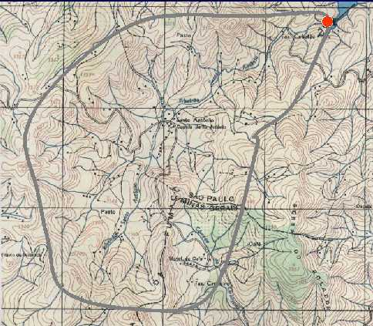

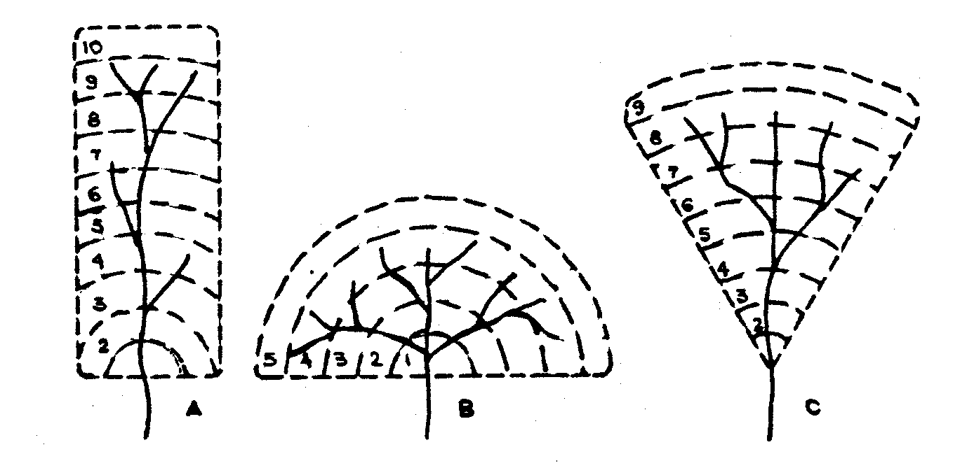

1Questaão
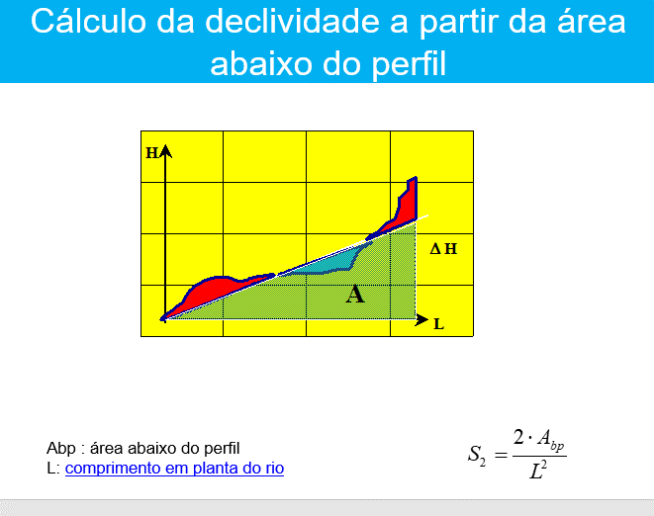
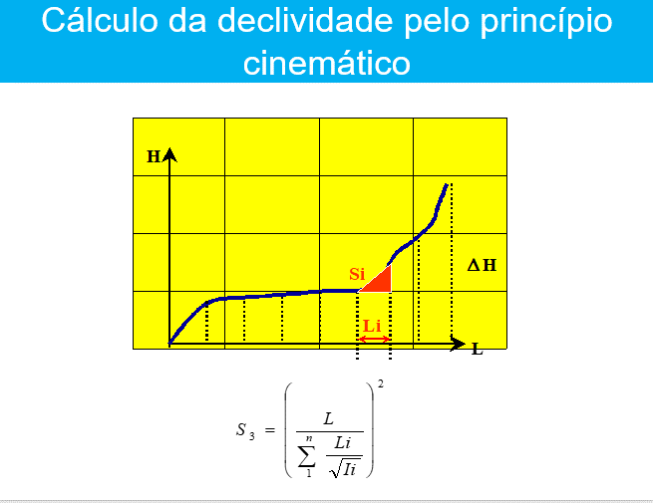
1. Para o cálculo da declividade de um curso d’água natural, é dado o seu perfil longitudinal, conforme tabela abaixo.

distância da foz (km) | 0,00 | 5,00 | 10,00 | 15,00 | 20,00
elevação em relação ao nível do mar (m) | 900 | 910 | 930 | 960 | 1000

a) Calcular a “declividade entre extremos”, S1, e a declividade S10-85;
b) calcular a “declividade média”, S2, definida de modo que se tenha a mesma área abaixo da curva “cota do leito versus distância”;
c) calcular a “declividade equivalente constante”, S3, definida a partir da suposição de que o tempo de percurso de uma partícula de água no canal natural é igual àquele no canal de declividade S3.
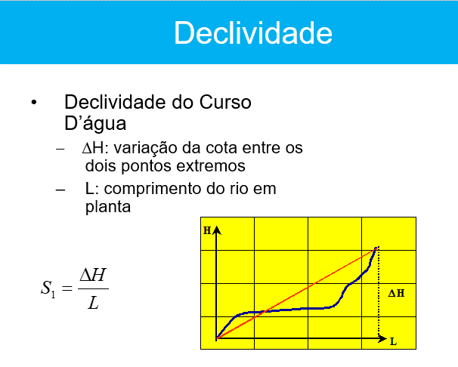
 |  | Questão 1 - Bacia hidrografica

 |  | 1 |  | 2 | 3 | 4 | 5 | 6 | 6 | 7 | 8
 |  | Elevação(m) | nível | Dist (m) | Dist - L (km) | Declividade por segmento | Area Trapezio | Area Quadrado | (S)^0,5 - Si | Dist. Segmento - Li(km) | Li/Si^2
 |  | 900 | 900 | 0 | 0
 | 910 | 910 | 910 | 5000 | 5 | 0.002 | 4525000 |  | 0.045 | 5.0 | 111.8
 | 930 | 930 | 930 | 10000 | 10 | 0.004 | 4600000 |  | 0.063 | 5.0 | 79.1
 | 960 | 960 | 960 | 15000 | 15 | 0.006 | 4725000 |  | 0.077 | 5.0 | 64.5
 | 1000 | 1000 | 1000 | 20000 | 20 | 0.008 | 4900000 | 0 | 0.089 | 5.0 | 55.9
 |  | Total |  |  |  |  | 18750000 |  |  | 20 | 311.3
 |  |  |  |  |  |  |  | 18750000
0 | 900
5000 | 910
10000 | 930
15000 | 960
20000 | 1000

 |  | a)
 |  |  |  | S1 | 0.00500 | m/m

 |  | b) |  | S2 | 0.09375 | m/m

 |  | c) |  | S3 | 0.00413 | m/m

2Questão
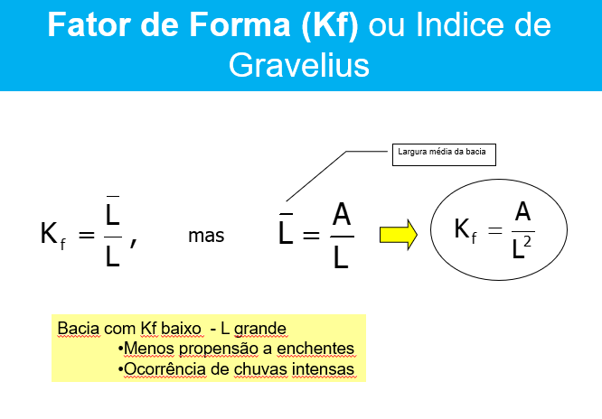
2. Para o estudo das características fisiográficas de duas bacias foram efetuados levantamentos topográficos que produziram os resultados dados na tabela abaixo. Com base nestes elementos, calcular a densidade de drenagem, o coeficiente de compacidade e o fator de forma da bacia hidrográfica. Interpretar os resultados.
 |  |  | a) Coeficiente de Compacidade

Parâmetro | Bacia A | Bacia B |  | Bacia A | Bacia B
Área de drenagem (km2) | 320 | 450 | P | 71 | 120
Perímetro da bacia hidrográfica (km) | 71 | 120 | A | 320 | 450
Comprimento do rio principal (km) | 22 | 63 | Kc | 1.11 | 1.58
Comprimento total dos cursos d’água na bacia (km) | 112 | 315

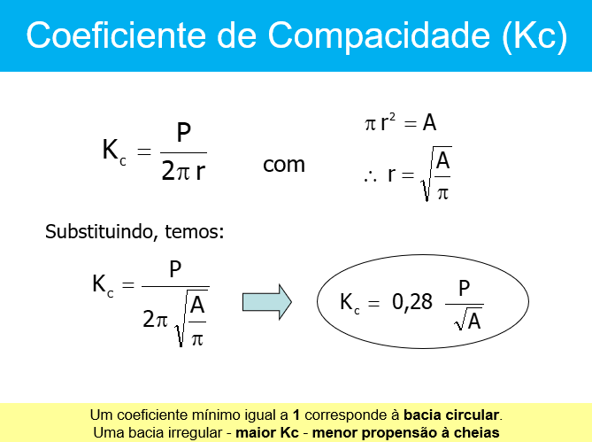
 |  |  | b)Fator de Foram

 |  |  |  | Bacia A | Bacia B
 |  |  | L | 22 | 63
 |  |  | A | 320 | 450
 |  |  | Kc | 0.66 | 0.11

4Questão
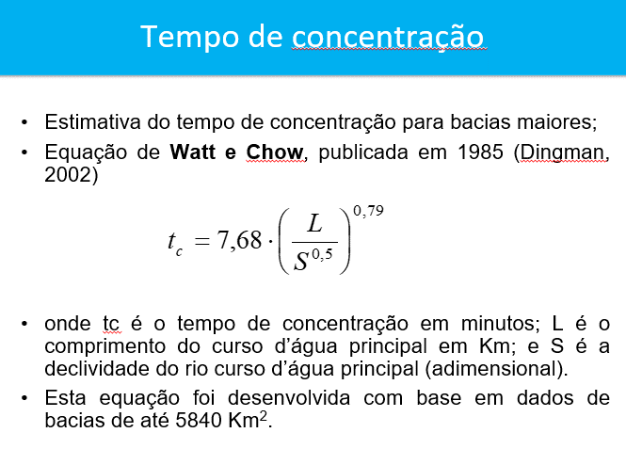
4. Calcular o tempo de concentração por duas equações formulações:
- Área da bacia: 38,8 km2; | Cálculo do Tempo de Concetração
- Comprimento do talvegue: 15 km;
- Altitude média: 1133 m; | L | 15 | km
- Altitude da seção de controle: 809 m; | Hmax | 1480 | m
- Declividade média da bacia: 0,022 m/m; | Hmin | 809 | m
- Elevação máxima: 1480 m. | DH | 671 | m
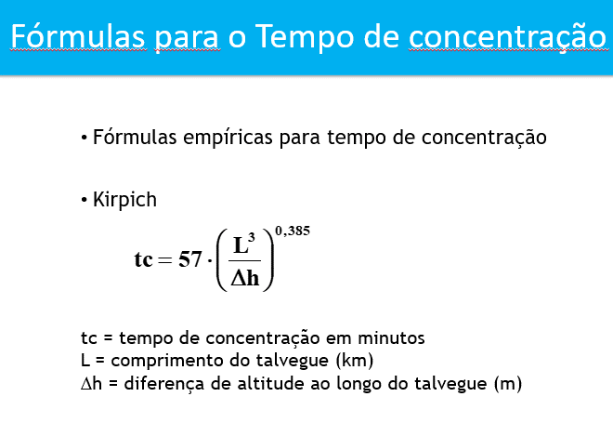
 | Tc | 106.2 | minutos
 |  | 1.77 | hora

6Questão
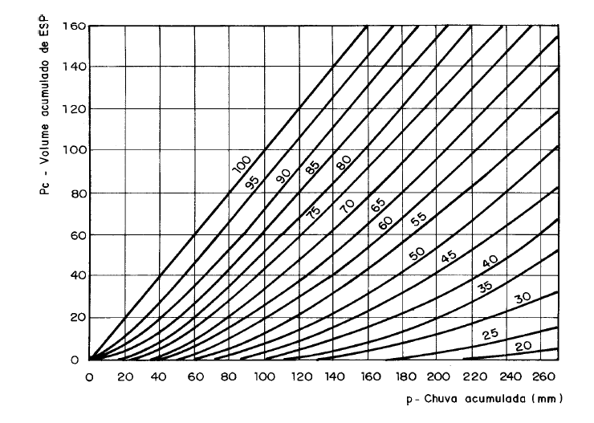
Volume Infiltrado
i, f
t
f
i
Excesso que se converte em lâmina do escoamento ou chuva efetiva Pe
Ia = Abstração iniciais (infiltra na taxa da chuva)
Infiltração na Taxa Potencial
Ia
+
Pe
=
 | 6. Em uma bacia hidrográfica de 100 km2 de área ocorreu uma precipitação de 90 mm. O uso do do solo nesta bacia caracteriza-se por pastagens em condições de superfícies normais e o solo tem uma capacidade de infiltração abaixo da média após a pré-saturação, contendo porcentagem considerável de argila e colóide.Desaja-se saber qual a Precipitação Efetiva devio a este evento de chuva, assim como, o volume escoado. |  |  |  |  |  | Cálculo Precipitação Efetiva
 |  | A | 100 | km2
 |  | P | 90 | mm |  |  | CN | 83
 |  | Solo | Capacidade de iniltração baixa |  |  | solo do Tipo D |  |  |  | SCS
 |  | Uso do Solo | Pastagem |  |  |  | S | 5.2 | cm
 |  |  |  |  |  |  |  | 52.0 | mm
 |  | Precipitação Efetiva?
 |  |  |  |  |  |  | Pe | 48.1 | mm

onde:
PE = excesso de chuva
P = precipitação
S = Armazenamento no solo
 |  |  |  |  |  |  | Vol.Escoado | 4813423.1805 | m3
 |  |  |  |  |  |  |  | 4.81 | hm3

Em polegada:

; Em centímero:

Utilização da terra | Condições de superfície | Tipos de solos de área
 |  | A | B | C | D
Terrenos cultivados | Com sulcos retilíneos | 77 | 86 | 91 | 94
 | Em fileiras retas | 70 | 80 | 87 | 90
Plantações regulares | Em curvas de nível | 67 | 77 | 83 | 87
 | Terraceado em nível | 64 | 73 | 79 | 82
 | Em fileiras retas | 64 | 76 | 84 | 88
Plantações de cereais | Em curvas de nível | 62 | 74 | 82 | 85
 | Terraceado em nível | 60 | 71 | 79 | 82
 | Em fileiras retas | 62 | 75 | 83 | 87
Plantações de legumes ou campos cultivados | Em curvas de nível | 60 | 72 | 81 | 84
 | Terraceado em nível | 57 | 70 | 78 | 89
 | Pobres | 68 | 79 | 86 | 89
 | Normais | 49 | 69 | 79 | 94
 | Boas | 39 | 61 | 74 | 80
Pastagens | Pobres, em curvas de nível | 47 | 67 | 81 | 88
 | Normais, em curvas de nível | 25 | 59 | 75 | 83
 | Boas, em curvas de nível | 6 | 35 | 70 | 79
Campos permanentes | Normais | 30 | 58 | 71 | 78
 | Esparsas, de baixa transpiração | 45 | 66 | 77 | 83
 | Normais | 36 | 60 | 73 | 79
 | Densas, de alta transpiração | 25 | 55 | 70 | 77
Chácaras | Normais | 59 | 74 | 82 | 86
Estradas de terra | Más | 72 | 82 | 87 | 89
 | De superfície dura | 74 | 84 | 90 | 92
Florestas | Muito esparsas, baixa tanspiração | 56 | 75 | 86 | 91
 | Esparsas | 46 | 68 | 78 | 84
 | Densas, alta transpiração | 26 | 52 | 62 | 69
 | Normais | 36 | 60 | 70 | 76
Superfícies impermeáveis | Áreas urbanizadas | 100 | 100 | 100 | 100

7Questão
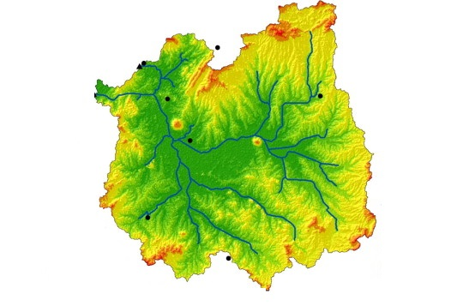
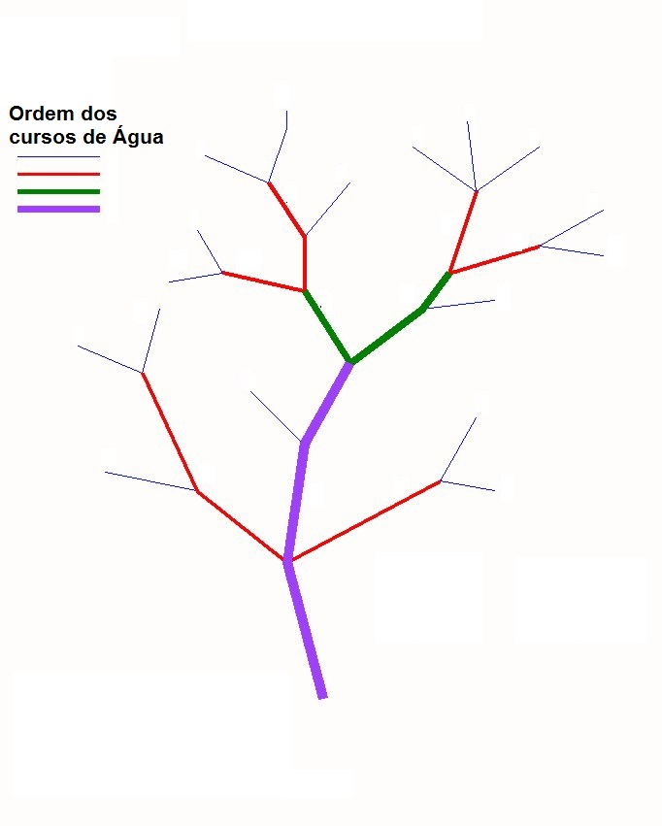
Ques

 | 7. Considerando as Bacias Hidrográficas mostradas abaixo, defina a ordem de cada rio.

Plan1
 | Questão 1 - Bacia hidrografica

 | 1 |  | 2 | 3 | 4 | 5 | 6 | 6 | 7 | 8
 | Elevação(m) | nível | Dist (m) | Dist - L (km) | Declividade por segmento | Area Trapezio | Area Quadrado | (S)^0,5 - Si | Dist. Segmento - Li(km) | Li/Si^2
 | 900 | 0 | 0 | 0
10 | 910 | 10 | 5000 | 5 | 0.002 | 25000 |  | 0.045 | 5.0 | 111.8
30 | 930 | 30 | 10000 | 10 | 0.004 | 100000 |  | 0.063 | 5.0 | 79.1
60 | 960 | 60 | 15000 | 15 | 0.006 | 225000 |  | 0.077 | 5.0 | 64.5
100 | 1000 | 100 | 20000 | 20 | 0.008 | 400000 | 0 | 0.089 | 5.0 | 55.9
 | Total |  |  |  |  | 750000 |  |  | 20 | 311.3
 |  |  |  |  |  |  | 750000

 | a)
 |  |  | S1 | 0.00500 | m/m

 | b) |  | S2 | 0.00375 | m/m

 | c) |  | S3 | 0.00413 | m/m

